프로그램 개발 의뢰서 양식
ĐỀ NGHỊ PHÁT TRIỂN CHƯƠNG TRÌNH
프로그램 개발 의뢰서

Ngày yêu cầu 신청 날짜 |  | 2023-01-18 | Dự kiến hoàn thiện 완료 희망일 | 2023-06-30
Bộ phận yêu cầu 신청 부서 |  | HR | Người yêu cầu 담당자 | HR
Tên dự án 프로그램명 |  | Salary Management

Lý do yêu cầu ( vấn đề tồn đọng ) 의뢰사유 (문제점) | 1. Giảm thời gian tính lương 급여 계산 시간 감소 2. Tránh những sai sót như khi sử dụng excel Excel 계산시 실수 발생 방지

Nội dung yêu cầu ( phương án ) 의뢰내용 (방안) | 1. Kết nối giữa hệ thống chấm công và tính lương 급여 프로그램이 근태 프로그램와 연결 2. Tối thiếu hóa công việc với excel Excel 업무 최소화

Hiệu quả mong đợi 기대효과 | 1. Ngăn ngừa các sự cố do sai sót của con người gây ra 인적인 문제 최소화로 인한 사고 방지 2. Giảm thời gian tính lương 급여 계산 시간 감소

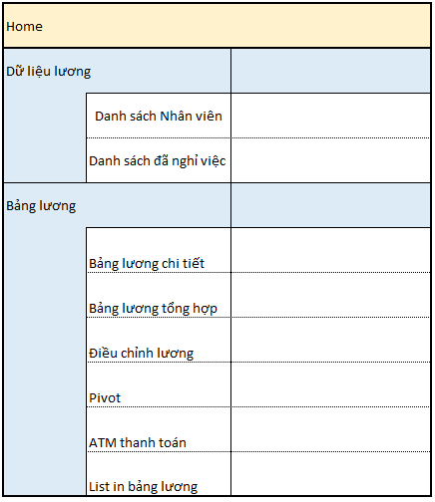
Chi tiết hạng mục cải tiến ( ghi chú ) 개발 항목 상세 (비고) | - Nhập tất cả các nội dung liên quan đến lương thưởng, đánh giá 급여, 수당, 보너스, 인센티브 및 평가에 관련 것을 입려 -Tối thiếu hóa các công việc Excel Excel 업무 최소화 ※Các hạng mục liên quan sẽ tiến hành thỏa thuận với phụ trách PI để tiến hành thiết kế 관련 항목들은 PI 담당자와 소통하면서 디자인 및 내용 설계 진행

